상품제안서
파워뱅크 EVER CK-013 초고속보조배터러 10,000mAh | 상품코드: F30006

 |  |  |  |  |  |  | 02-412-0044 | www.easy1.co.kr
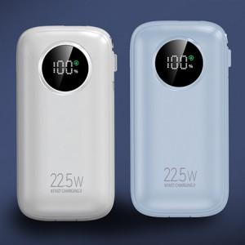

【상세/제작정보】 | 초고속 보조배터리.초소형 보조배터리.휴대용 보조배터리

【인쇄/포장옵션】 | 레이저, 풀칼라 / 포장지포장

【공급단가】 | 수량 | 50~ | 100~ | 500~ | 1,000~ | 2,000~
*VAT별도 | 단가 | 14,870원 | 14,630원 | 14,280원 | 13,920원 | 13,680원

【상품 URL】 | https://dev.easy1.co.kr:443/src/goods_detail.php?gdno=30006

